FEBRERO
COTIZACIÓN PROPUESTA_TRANSVIAL_26.02.26
Nº | Cód. Artíc. | Artículo | Foto | Cant. | Costo Unit. (S/.) NO Incl. IGV | Tiempo Entrega | Detalles | Costo Total. (S/.) NO Incl. IGV |  | proveedor | Cod. Prod. Prov. | Obseraciones | costo $ | COSTO S/. | % | Resultado | Margen | Total | Cantidad | Costo MUESTRA Unidad | Movilidad | Total Producto | Tipo de Impresión | Costo impresión | Cant Color | Cant Lados | Cantidad por Millar | Costo Impresión | Empaq | Seguro CRT | Total | Costo S/. Sin IGV | I.G.V | TOTAL
1 | KIT DIA DE LA MUJER |  | Imagen referencial | 400 | S/. 37.00 | 5 a 7 Días útiles | KIT DIA DE LA MUJER Mug Termico Material: Acero 304 y tapa plastica, Doble pared Capacidad: 11 onzas o 330 ml Color: Lila Incluye logo Transvial + Nombre personalizado. Tarjeta Material puede ser couche 300 grs. Incluye impresión tira y retira, corte recto. Medida: A6 Papel Seda Papel delgado fino y suave Color: Lila Caja de presentación Cubo Caja microcorrugada de 15 x 15 x 15 cm. Color: Natural Incluye logo a 1 color a 1 lado en la tapa (opcional) Presentación: Grupal *Incluye servicio de armado *Diseño o arte debe ser facilitado por el cliente. | S/. 14,800.00 | 15% | CASA HUAMANI / TARJETA IMPRESIONES GRAFICAS GENERALES / TAILOY / COMPINA | AYUDAME ACA ESA CAJA | CASA HUAMANI S/.15 incluido IGV / IMPRESIONES GRAFICAS GENERALES Tarjeta S/.1.11 incluido IGV / TAILOY Papel seda S/.1,3 Incluido IGV / COMPINA Servicio de Armado S/.2 + IGV |  | S/. 18.00 | 30 | S/. 5.40 | S/. 2,160.00 | S/. 23.40 | 400 | S/. 36.00 | S/. 265.00 | S/. 9,661.00 |  |  | 1 | 1 | 1 | S/. 0.00 | S/. 95.00 | S/. 146.34 | S/. 9,902.34 | S/. 24.76 | S/. 4.46 | S/. 29.21

COTIZACIÓN PROPUESTA_TRANSVIAL_26.02.26
Nº | Cód. Artíc. | Artículo | Foto | Cant. | Costo Unit. (S/.) NO Incl. IGV | Tiempo Entrega | Detalles | Costo Total. (S/.) NO Incl. IGV |  | proveedor | Cod. Prod. Prov. | Obseraciones | costo $ | COSTO S/. | % | Resultado | Margen | Total | Cantidad | Costo MUESTRA Unidad | Movilidad | Total Producto | Tipo de Impresión | Costo impresión | Cant Color | Cant Lados | Cantidad por Millar | Costo Impresión | Empaq | Seguro CRT | Total | Costo S/. Sin IGV | I.G.V | TOTAL
1 | KIT DIA DE LA MUJER |  | Imagen referencial | 45 | S/. 37.00 | 5 a 7 Días útiles | KIT DIA DE LA MUJER Mug Termico Material: Acero 304 y tapa plastica, Doble pared Capacidad: 11 onzas o 330 ml Color: Lila Incluye logo Transvial + Nombre personalizado. Tarjeta Material puede ser couche 300 grs. Incluye impresión tira y retira, corte recto. Medida: A6 Papel Seda Papel delgado fino y suave Color: Lila Caja de presentación Cubo Caja microcorrugada de 15 x 15 x 15 cm. Color: Natural Incluye logo a 1 color a 1 lado en la tapa (opcional) Presentación: Grupal *Incluye servicio de armado *Diseño o arte debe ser facilitado por el cliente. | S/. 1,665.00 | 26% | CASA HUAMANI / TARJETA IMPRESIONES GRAFICAS GENERALES / TAILOY / COMPINA | AYUDAME ACA ESA CAJA | CASA HUAMANI S/.15 incluido IGV / IMPRESIONES GRAFICAS GENERALES Tarjeta S/.1.11 incluido IGV / TAILOY Papel seda S/.1,3 Incluido IGV / COMPINA Servicio de Armado S/.2 + IGV |  | S/. 22.00 | 43 | S/. 9.46 | S/. 425.70 | S/. 31.46 | 45 | S/. 22.00 | S/. 180.00 | S/. 1,617.70 |  |  | 1 | 1 | 1 | S/. 0.00 | S/. 18.19 | S/. 24.54 | S/. 1,660.42 | S/. 36.90 | S/. 6.64 | S/. 43.54

COTIZACIÓN PROPUESTA_TRANSVIAL_26.02.26
Nº | Cód. Artíc. | Artículo | Foto | Cant. | Costo Unit. (S/.) NO Incl. IGV | Tiempo Entrega | Detalles | Costo Total. (S/.) NO Incl. IGV |  | proveedor | Cod. Prod. Prov. | Obseraciones | costo $ | COSTO S/. | % | Resultado | Margen | Total | Cantidad | Costo MUESTRA Unidad | Movilidad | Total Producto | Tipo de Impresión | Costo impresión | Cant Color | Cant Lados | Cantidad por Millar | Costo Impresión | Empaq | Seguro CRT | Total | Costo S/. Sin IGV | I.G.V | TOTAL
1 | KIT DIA DE LA MUJER |  | 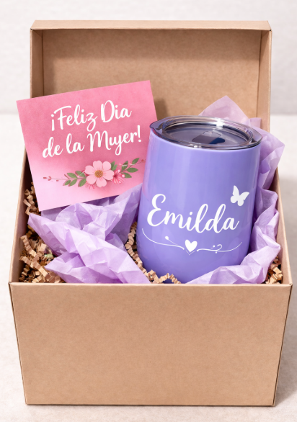 Imagen referencial | 45 | S/. 39.90 | 5 a 7 Días útiles | KIT DIA DE LA MUJER Mug Termico Material: Acero 304 y tapa plastica, Doble pared Capacidad: 11 onzas o 330 ml Color: Lila Incluye logo Transvial + Nombre personalizado. Tarjeta Material puede ser couche 300 grs. Incluye impresión tira y retira, corte recto. Medida: A6 Papel Seda Papel delgado fino y suave Color: Lila Caja de presentación Cubo Caja microcorrugada de 15 x 15 x 15 cm. Color: Natural Incluye logo a 1 color a 1 lado en la tapa (opcional) Presentación: Grupal *Incluye servicio de armado *Diseño o arte debe ser facilitado por el cliente. | S/. 1,795.50 | 26% | CASA HUAMANI / TARJETA IMPRESIONES GRAFICAS GENERALES / TAILOY / COMPINA | 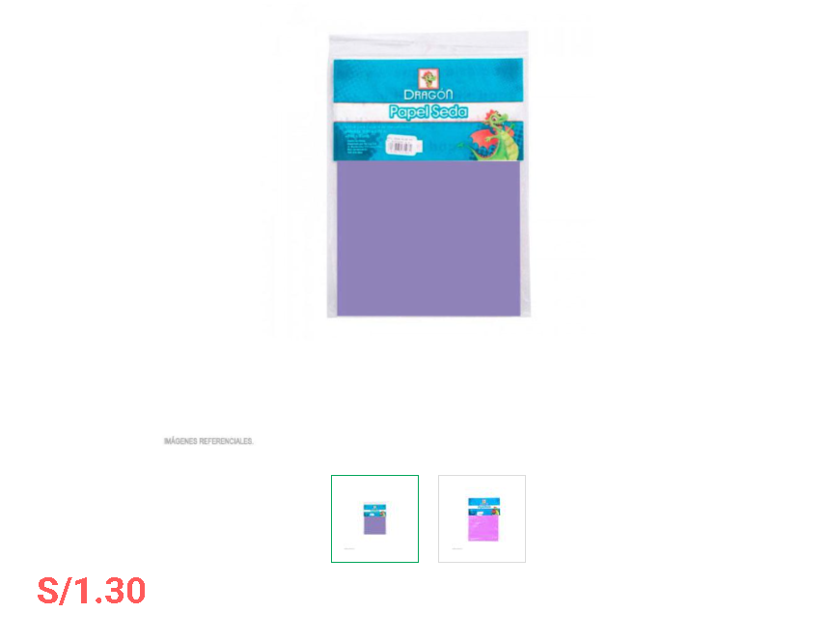 AYUDAME ACA ESA CAJA | CASA HUAMANI S/.15 incluido IGV / IMPRESIONES GRAFICAS GENERALES Tarjeta S/.1.11 incluido IGV / TAILOY Papel seda S/.1,3 Incluido IGV / COMPINA Servicio de Armado S/.2 + IGV |  | S/. 23.09 | 45 | S/. 10.39 | S/. 467.55 | S/. 33.48 | 45 | S/. 23.09 | S/. 180.00 | S/. 1,709.64 |  |  | 1 | 1 | 1 | S/. 0.00 | S/. 18.19 | S/. 25.92 | S/. 1,753.74 | S/. 38.97 | S/. 7.01 | S/. 45.99

JUNIO
 | COTIZACIÓN PROPUESTA_TECSUR_03.06.26
 | Nº | Cód. Artíc. | Artículo | Foto | Cant. | Costo Unit. (S/.) NO Incl. IGV | Tiempo Entrega | Detalles | Costo Total. (S/.) NO Incl. IGV |  | proveedor | Cod. Prod. Prov. | Obseraciones | costo $ | COSTO S/. | % | Resultado | Margen | Total | Cantidad | Costo MUESTRA Unidad | Movilidad | Total Producto | Tipo de Impresión | Costo impresión | Cant Color | Cant Lados | Cantidad por Millar | Costo Impresión | Empaq | Seguro CRT | Total | Costo S/. Sin IGV | I.G.V | TOTAL
 | 1 | COGPI-6005 | POSAVASOS BRUNEX | 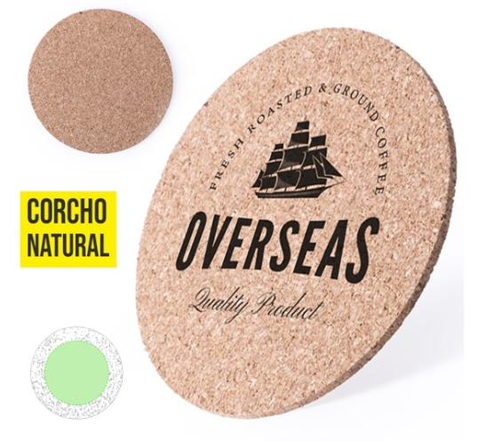 Imagen Referencial | 1000 | S/. 2.79 | 12 a 14 Días útiles | POSAVASOS BRUNEX-IMPORTACION DIRECTA Material: Corcho Medida: Diámetro: 10 cm, alto: 0.3 cm Color: Natural Presentación: Grupal, no bolsita individual * Incluye 1 logo a 1 color por 1 lado *Diseño o arte debe ser facilitado por el cliente. | S/. 2,790.00 | 30% | GLOBAL PROMO ITEMS | 6005 | S/.1.27 + IGV 4-6 DÍAS |  | S/. 1.27 | 65 | S/. 0.83 | S/. 825.50 | S/. 2.10 | 1000 | S/. 63.50 | S/. 180.00 | S/. 2,339.00 | UV EDGAR | S/. 350.00 | 1 | 1 | 1 | S/. 350.00 | S/. 9.70 | S/. 53.97 | S/. 2,752.67 | S/. 2.75 | S/. 0.50 | S/. 3.25
 | 2 | LLAVEROS ECO |  | 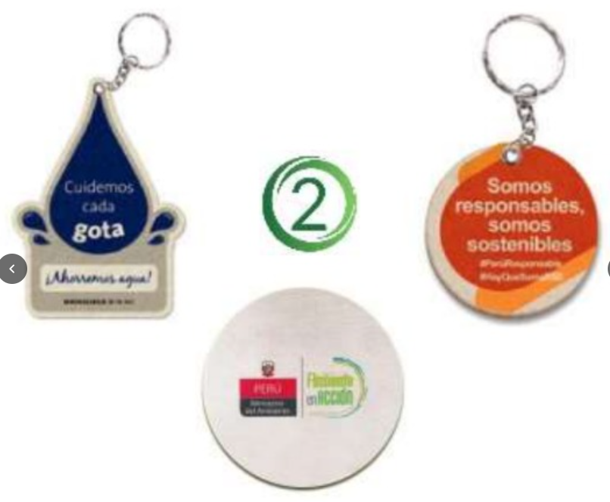 Imagen Referencial | 1000 | S/. 3.19 | 10 a 12 Dïas útiles | LLAVEROS ECO- Fabricación Local Material: Tela reciclado de botellas PET- 400 grs Forma: Circular o troquelado personalizado Medidas: 8 x 8 cm Impresión: Sublimación full color a ambos lados. Acabados: Cadena con argolla metálica Presentación: Caja grupal. *Diseño o arte debe ser facilitado por el cliente. | S/. 3,190.00 | 31% | Mells |  | S/.1.80 INCL IGV |  | S/. 1.55 | 65 | S/. 1.00 | S/. 1,004.29 | S/. 2.55 | 1000 | S/. 154.51 | S/. 185.00 | S/. 2,888.86 | YA INCLUYE | S/. 0.00 | 1 | 1 | 1 | S/. 0.00 | S/. 19.40 | S/. 58.17 | S/. 2,966.43 | S/. 2.97 | S/. 0.53 | S/. 3.50
 | 3 | COPM-RE-17 | RESALTADOR FIBRA DE TRIGO TRIÁNGULO | 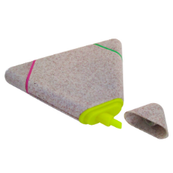 Imagen Referencial | 1000 | S/. 3.49 | 5 a 7 Días útiles | RESALTADOR FIBRA DE TRIGO TRIÁNGULO Descripción: Resaltador forma de triangulo, tres puntas en color verde, fucsia y amarillo. Medidas:9 x 8 cm. (Aprox.) Color: Natural Presentación: Grupal, no bolsita individual * Incluye 1 logo a 1 color o f ull color por 1 lado *Diseño o arte debe ser facilitado por el cliente. | S/. 3,490.00 | 26% | PROMO MERCH FACUNDO |  | S/.2 + IGV S/ 2.20 INCL IGV |  | S/. 2.00 | 45 | S/. 0.90 | S/. 900.00 | S/. 2.90 | 1000 | S/. 20.00 | S/. 180.00 | S/. 3,100.00 | UV | S/. 300.00 | 1 | 1 | 1 | S/. 300.00 | S/. 9.70 | S/. 68.19 | S/. 3,477.89 | S/. 3.48 | S/. 0.63 | S/. 4.10
 | 4 | BOLSA NOTEX GRANDE COSIDA CON BASE |  | 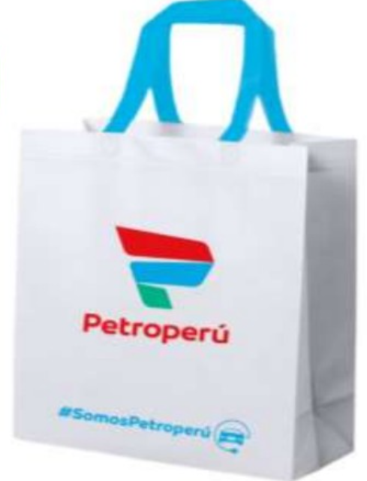 Imagen Referencial | 1000 | S/. 3.59 | 12 a 14 Días útiles | BOLSA NOTEX GRANDE COSIDA CON BASE- Fabricación Local Material: Notex 80 gramos Medidas: Alto 40 cm x Ancho 35 cm x Fuelle de 10 cm Acabados: Termo sellado en asas y costura en cuerpo Color: A elegir en bolsa y azas Presentación: Empaque grupal *Incluye 1 logo a 3 colores por 1 lado *Diseño o arte debe ser facilitado por el cliente. | S/. 3,590.00 | 29% | DANTE |  | S/.2.20 + IGV |  | S/. 2.20 | 48 | S/. 1.06 | S/. 1,056.00 | S/. 3.26 | 1000 | S/. 17.60 | S/. 180.00 | S/. 3,453.60 | YA INCLUYE | S/. 0.00 | 1 | 1 | 1 | S/. 0.00 | S/. 40.42 | S/. 69.88 | S/. 3,563.90 | S/. 3.56 | S/. 0.64 | S/. 4.21
 | 5 | COEF-RKN-818C | LIBRETA ECOLÓGICA | 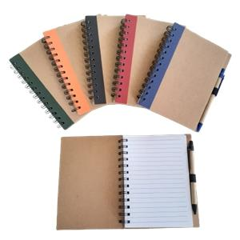 Imagen Referencial | 1000 | S/. 5.39 | 7 a 9 Días útiles | LIBRETA ECOLÓGICA Descipción: Libreta anillada de aprox 60 hojas ecológicas Medidas: 13 cm x 18 cm Incluye: 1 lapicero Color: Azul, negro, rojo y verde Presentación: Embolsado individual, empaque plástico grupal. *Incluye 1 logo a 1 color por 1 lado en libreta y lapicero. *Diseño o arte debe ser facilitado por el cliente. *Adicional por logos a full color a 1 lado: + S/ 0.59 | S/. 5,390.00 | 24% | EYF CHIPPER PROMO MERCH | RKN-818C | S/.4 + IGV S/ 3.60 INCL IGV S/ 3.20 + IGV |  | S/. 3.20 | 41 | S/. 1.31 | S/. 1,312.00 | S/. 4.51 | 1000 | S/. 25.60 | S/. 280.00 | S/. 4,817.60 | uv | S/. 400.00 | 1 | 1 | 1 | S/. 400.00 | S/. 77.00 | S/. 105.89 | S/. 5,400.49 | S/. 5.40 | S/. 0.97 | S/. 6.37
5 | 6 | COPM-MG-01 | MUG FIBRA DE PAJA DE TRIGO | 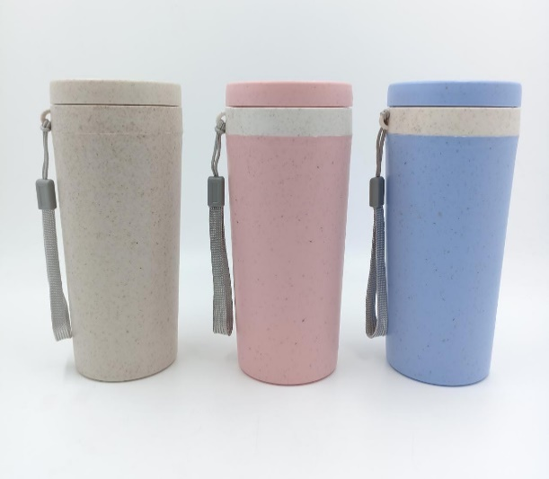 Imagen Referencial | 1000 | S/. 7.79 | 5 a 7 Días útiles | MUG FIBRA DE PAJA DE TRIGO Material: Fibra de paja de Trigo Capacidad: 310 ml Medida: 16 cm de alto x 7 cm de diametro de boca Color: Beige, celeste y rosado Presentación: Caja grupal, no bolsita individual * Incluye 1 logo a 1 color por 1 lado *Diseño o arte debe ser facilitado por el cliente. *Adicional por logos a full color a 1 lado: + S/ 0.59 | S/. 7,790.00 | 23% | PROMO MERCH PROMOS PERU | MG-01 | S/.4,60 + IGV 5.00 + igv |  | S/. 4.80 | 37.5 | S/. 1.80 | S/. 1,800.00 | S/. 6.60 | 1000 | S/. 24.00 | S/. 280.00 | S/. 6,904.00 | UV | S/. 600.00 | 1 | 1 | 1 | S/. 600.00 | S/. 121.25 | S/. 152.51 | S/. 7,777.76 | S/. 7.78 | S/. 1.40 | S/. 9.18
 | 7 | COCH-MP02 | MOUSE PAD | 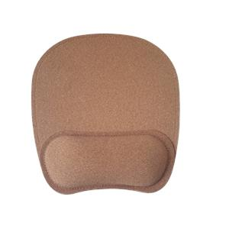 Imagen Referencial | 500 | S/. 10.90 | 5 a 7 Días útiles | MOUSE PAD Material: Corcho Modelo: Con almohadilla y base negra. Medida: 23 x 19.5 cm. Color: natural Presentacion: Caja grupal, no bolsa individual *Incluye 1 logo a 1 color por 1 lado *Arte y diseño facilitado por el cliente. *Adicional por logos a full color a 1 lado: + S/ 1.20 (área limitada: 10 x 5 cm aprox) | S/. 5,450.00 | 25% | CHIPER | MP02 | S/.7,6 incluido IGV |  | S/. 6.52 | 42 | S/. 2.74 | S/. 1,369.96 | S/. 9.26 | 500 | S/. 32.62 | S/. 220.00 | S/. 4,884.38 | SERIGRAFIA A 1 COLOR | S/. 900.00 | 1 | 1 | 1 | S/. 900.00 | S/. 38.50 | S/. 116.46 | S/. 5,939.34 | S/. 11.88 | S/. 2.14 | S/. 14.02
 | 8 | COGPI-1870 | ALFOMBRILLA KAISHEN | 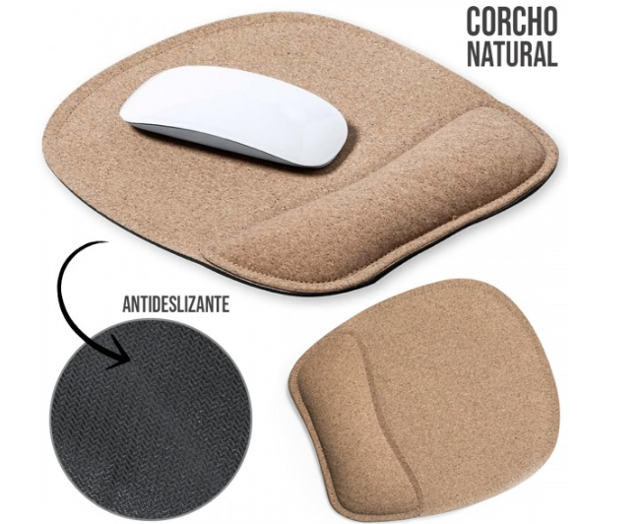 Imagen Referencial | 1000 | S/. 20.43 | 12 a 14 Días útiles | ALFOMBRILLA KAISHEN-IMPORTACIÓN DIRECTA Material: Corcho / Silicona y base negra Medida: 22.3 x 20 cm. Color: Natural Presentacion: Caja grupal, no bolsa individual *Incluye 1 logo a 1 color por 1 lado *Arte y diseño facilitado por el cliente. *Adicional por logos a full color a 1 lado: + S/ 1.20 (área limitada: 10 x 5 cm aprox) | S/. 20,432.01 | 26% | GLOBAL PROMO ITEMS | 1870 | S/.13.39 + IGV Tiempo 4-6 días |  | S/. 13.39 | 39 | S/. 5.22 | S/. 5,222.10 | S/. 18.61 | 1000 | S/. 26.78 | S/. 155.00 | S/. 18,793.88 | UV | S/. 1,000.00 | 1 | 1 | 1 | S/. 1,000.00 | S/. 237.50 | S/. 400.63 | S/. 20,432.01 | S/. 20.43 | S/. 3.68 | S/. 24.11

